List1
VYHLÁŠKA č. 377/2013 Sb.
ze dne 29.11. 2013
o skladování a způsobu používání hnojiv
ve znění vyhlášky č. 131/2014 Sb. , vyhlášky č. 229/2017 Sb. a vyhlášky č. 392/2021 Sb. a vyhlášky č. 227/2025 Sb.

Ministerstvo zemědělství stanoví podle § 8 odst. 5 a § 9 odst. 9 zákona č. 156/1998 Sb., o hnojivech, pomocných půdních látkách, pomocných rostlinných přípravcích a substrátech a o agrochemickém zkoušení zemědělských půd (zákon o hnojivech), ve znění zákona č. 308/2000 Sb., zákona č. 147/2002 Sb., zákona č. 317/2004 Sb., zákona č. 444/2005 Sb., zákona č. 553/2005 Sb., zákona č. 9/2009 Sb., zákona č. 490/2009 Sb., zákona č. 227/2009 Sb. a zákona č. 281/2009 Sb.:

§ 1
Předmět úpravy
Tato vyhláška zapracovává příslušný předpis Evropské unie1) a upravuje způsob
a) skladování hnojiv, pomocných půdních látek, rostlinných biostimulantů a substrátů a kapacitu skladovacích prostor,
b) používání hnojiv, pomocných půdních látek, rostlinných biostimulantů a substrátů na zemědělské půdě a lesních pozemcích,
c) vedení evidence o použití hnojiv, pomocných půdních látek, rostlinných biostimulantů, substrátů a upravených kalů,
d) hlášení o používání upravených kalů a hlášení letecké aplikace hnojiv, pomocných půdních látek, rostlinných biostimulantů a substrátů,
e) vedení evidence o výnosu sklizeného hlavního a vedlejšího produktu, údaje o průměrném odběru živin ve sklizených produktech a způsob a formu elektronického předávání evidence a
f) provozování příkrmiště.
§ 2
Skladování tuhých minerálních hnojiv
(1) Tuhá minerální hnojiva se skladují ve skladech jako volně ložená nebo balená.
(2) Volně ložená minerální hnojiva se skladují
a) v hromadách označených názvem hnojiva do maximální výše 6 m, od sebe vzdálených minimálně 1 m,
b) v odděleních označených názvem hnojiva, kde hromady mohou dosahovat nejvýše po horní hranu přepážky, nebo
c) v zásobnících.
(3) Balená minerální hnojiva se skladují pouze v obalech k tomu určených. Do hmotnosti 50 kg se skladují v pytlích uložených na sebe do výše maximálně 1,5 m. Při uložení pytlů s hnojivy na paletách se palety mohou ukládat maximálně ve 2 vrstvách. Nad hmotnost 50 kg se hnojiva skladují ve velkoobjemových vacích jednotlivě nebo maximálně ve 2 vrstvách, pokud výrobce neuvádí jinak.
(4) Nejdéle 1 měsíc se mohou balená tuhá minerální hnojiva skladovat i na volných zpevněných plochách, přičemž se umístí na palety a ochrání před povětrnostními vlivy.
(5) Nejdéle 24 měsíců se může vápenaté hnojivo cukrovarská šáma uložit na zemědělské půdě.
(6) Nejdéle 2 měsíce se mohou hnojiva na bázi mletých vápenců dodávaná s vlhkostí 2 až 10 % uložit na zemědělské půdě.
§ 3
Skladování jednosložkových hnojiv typu dusičnanu amonného
(1) Jednosložkovými hnojivy typu dusičnanu amonného se pro účely této vyhlášky rozumějí hnojiva s celkovým obsahem obou forem dusíku, jak dusičnanového tak amonného, vyšším než 28 %.
(2) Hnojiva uvedená v odstavci 1 se mohou skladovat pouze
a) ve skladech, odděleně a chráněna před jakýmkoli vnosem látek organického původu, zejména pilin, slámy, dřeva, oleje nebo látek alkalicky reagujících, zejména vápna a cementu,
b) balená a v množství maximálně do 25 tun v jednom skladě,
c) tak, aby byla chráněna proti přímému slunečnímu záření,
d) minimálně ve vzdálenosti 1 m od zdi a stropu skladu a minimálně 0,5 m od tepelného a světelného zdroje a
e) za podmínky, že ve skladě rozsypané hnojivo a zbytky obalů jsou neprodleně odstraněny mimo skladovací prostor.
§ 4
Skladování kapalných minerálních hnojiv
(1) Kapalná minerální hnojiva se skladují v nádržích k tomu účelu vybudovaných a označených názvem skladovaného hnojiva, umístěných v záchytných vanách o objemu větším, než je objem největší nádrže ve vaně umístěné.
(2) Suspenzní minerální hnojiva se skladují v nádržích opatřených účinným míchacím zařízením.
(3) Balená kapalná minerální hnojiva se skladují ve skladech.
(4) Nejdéle 1 měsíc se mohou balená kapalná minerální hnojiva skladovat i na volných zpevněných plochách, přičemž se ochrání před povětrnostními vlivy a maximální objem jednoho balení činí 1000 litrů.
§ 5
Skladování organických a organominerálních hnojiv a technologických vod
(1) Kapalná organická a organominerální hnojiva a technologické vody se skladují v nepropustných nadzemních, popřípadě částečně zapuštěných nádržích nebo v zemních jímkách. Při provozu jímek a nádrží se zamezí přítoku povrchových nebo srážkových vod do jímky nebo nádrže, pokud není v kolaudačním rozhodnutí nebo kolaudačním souhlasu uvedeno jinak. Jímky a nádrže odpovídají kapacitně nejméně čtyřměsíční předpokládané produkci digestátu nebo fugátu digestátu. U provozů bioplynových stanic, které jsou nově uváděny do provozu a svou projektovanou kapacitou spadají mezi stacionární zdroje podle zákona o ochraně ovzduší, musí být ve skladech použity nízkoemisní systémy.
(2) Volně ložená tuhá organická a organominerální hnojiva se skladují ve stavbách zabezpečených stejným způsobem jako stavby pro skladování tuhých statkových hnojiv s vyloučením přítoku povrchových nebo srážkových vod, jejichž součástí je sběrná jímka tekutého podílu, nebo způsobem uvedeným v § 2 odst. 2 ve skladech.
(3) Balená tuhá organická a organominerální hnojiva se skladují ve skladech způsobem uvedeným v § 2 odst. 3.
(4) Nejdéle 1 měsíc se mohou balená tuhá nebo kapalná organická a organominerální hnojiva skladovat i na volných zpevněných plochách, přičemž se umístí na palety a ochrání před povětrnostními vlivy.
(5) Tuhé organické hnojivo kompost se mimo zemědělskou půdu ukládá pouze na místech vhodných k jeho uložení schválených v havarijním plánu podle vodního zákona. Úložiště musí být zabezpečeno proti úniku tekutých látek.
§ 6
Skladování statkových hnojiv
(1) Tuhá statková hnojiva se skladují ve stavbách pro skladování tuhých statkových hnojiv s vyloučením přítoku povrchových nebo srážkových vod. U chovů hospodářských zvířat, které jsou nově uváděny do provozu a svou projektovanou kapacitou spadají mezi stacionární zdroje podle zákona o ochraně ovzduší, musí být ve skladech použity nízkoemisní systémy. Součástí těchto staveb musí být sběrná jímka tekutého podílu. Kapacita skladovacích prostor pro tuhá statková hnojiva odpovídá jejich skutečné produkci za 6 měsíců. Toto neplatí při uložení tuhých statkových hnojiv na zemědělské půdě před jejich použitím.
(2) Tekutá statková hnojiva se skladují v nepropustných nádržích, jímkách nebo podroštových prostorech ve stájích. Jímky a nádrže, popřípadě podroštové prostory ve stájích odpovídají kapacitně minimálně čtyřměsíční předpokládané produkci kejdy nebo jejího tekutého podílu a minimálně tříměsíční předpokládané produkci močůvky a hnojůvky, a to v závislosti na klimatických a povětrnostních podmínkách regionu. Při provozu jímek a nádrží se zamezí přítoku povrchových nebo srážkových vod do jímky nebo nádrže, pokud není v kolaudačním rozhodnutí nebo kolaudačním souhlasu uvedeno jinak. U chovů hospodářských zvířat, které jsou nově uváděny do provozu a svou projektovanou kapacitou spadají mezi stacionární zdroje podle zákona o ochraně ovzduší, musí být ve skladech použity nízkoemisní systémy.
(3) Pokud nejsou k dispozici údaje o produkci statkových hnojiv, získané prokazatelným způsobem, zejména vážením, měřením objemu, výpočtem produkce statkových hnojiv podle druhu a kategorie zvířat, jejich hmotnosti, užitkovosti či způsobu krmení, s přihlédnutím ke spotřebě steliva, popřípadě k produkci technologických vod, použijí se průměrné hodnoty produkce statkových hnojiv podle přílohy č. 1 k této vyhlášce, tabulky A, a požadované skladovací kapacity se stanoví podle přílohy č. 1 k této vyhlášce, tabulky B. Pokud nejsou k dispozici údaje o hmotnosti zvířat zjištěné vážením, použijí se pro přepočet na dobytčí jednotky údaje podle přílohy č. 1 k této vyhlášce, tabulky C. V případě pastvy nebo pobytu hospodářských zvířat na zemědělské půdě se potřeba skladovacích kapacit úměrně snižuje.
(4) Kapacity skladovacích prostor na statková hnojiva stanovené v odstavcích 1 až 3 mohou být sníženy v případě doložitelného uvedení statkových hnojiv do oběhu, jejich využití k výrobě organických hnojiv nebo k produkci bioplynu, popřípadě jejich likvidace jako odpadu, a to úměrně tomuto množství, na základě zpracovaného harmonogramu. Ani po tomto snížení však nesmí být skladovací kapacity menší, než je potřebné k uskladnění dvouměsíční celkové produkce statkových hnojiv.
(5) Příkrmiště je možné provozovat, pokud je
a) vzdáleno nejméně 50 m od útvaru povrchových vod nebo na zemědělských pozemcích se sklonitostí vyšší než 5 stupňů nejméně 100 m od útvaru povrchových vod a
b) nejméně jednou ročně v období od 1. února do 30. dubna provedeno odstranění výkalů, steliva a zbytků krmiv.
§ 7
Používání hnojiv, pomocných půdních látek, rostlinných biostimulantů a substrátů
(1) Hnojiva, pomocné látky a substráty se používají v souladu s údaji uvedenými v jejich označení a při používání nesmí dojít k jejich přímému vniknutí do povrchových vod nebo na sousední pozemek.
(2) Diferencované hnojení na základě údajů o vlastnostech půdy nebo stavu porostu splňuje podmínky rovnoměrného pokrytí pozemku podle § 9 odst. 2 písm. a) zákona o hnojivech. Podmínka rovnoměrného pokrytí pozemku je splněna i v případě hnojení podle nařízení vlády o stanovení zranitelných oblastí a akčním programu3) nebo podle nařízení vlády o stanovení důsledků porušení podmíněnosti poskytování některých podpor4).
(3) Tekutá statková hnojiva, kapalná organická hnojiva nebo technologické vody se po aplikaci na povrch orné půdy zapravují do půdy nejpozději do 24 hodin, v případě hnojiv pocházejících ze zařízení podle zákona o integrované prevenci nejpozději do 12 hodin. Zapravení do půdy se nevyžaduje po řádkové aplikaci do porostů hadicovými aplikátory a aplikaci do travních, jetelovinotravních a jetelovinových porostů v období nejméně 1 měsíc před sklizní. Po aplikaci tuhých statkových hnojiv nebo tuhých organických hnojiv na povrch orné půdy se zapravují hnojiva do půdy nejpozději do 48 hodin; to neplatí pro vedlejší či hlavní produkty vzniklé při pěstování kulturních rostlin.
(4) Močovina jako hnojivo smí být aplikována pouze v případě, je-li do ní přidán inhibitor ureázy způsobem a v dávce uvedených v jejím označení. To neplatí, je-li okamžitě zapravena do půdy nebo aplikována v roztoku.
(5) Pro určování potřeby hnojení se vychází
a) z potřeby živin porostu pro předpokládaný výnos a kvalitu produkce, a to podle hodnot získaných vlastním rozborem konkrétní pěstované plodiny provedeným v minulosti nebo údajů o odběru živin plodinami uvedených v příloze č. 6 k této vyhlášce,
b) z množství přístupných živin v půdě a stanovištních podmínek (zejména vlivu klimatu, půdního druhu a typu),
c) z půdní reakce (pH), poměru důležitých kationtů (vápníku, hořčíku a draslíku) a množství půdní organické hmoty (humusu) a
d) z pěstitelských podmínek ovlivňujících přístupnost živin (předplodina, zpracování půdy, závlaha).
(6) Údaje o množství živin v půdě poskytuje agrochemické zkoušení zemědělských půd podle § 10 zákona o hnojivech. Chemickým rozborem je stanovena půdní reakce (pH), obsah uhličitanů, potřeba vápnění, obsah přístupných živin (fosforu, draslíku, hořčíku, vápníku) a kationtová výměnná kapacita půdy.
(7) Maximální aplikační dávka popele ze samostatného spalování biomasy je 2 tuny sušiny na 1 ha za 3 roky. V témže roce nesmí dojít k souběhu používání popele ze samostatného spalování biomasy s používáním upravených kalů nebo sedimentů.
(8) Maximální aplikační dávka organických a statkových hnojiv se sušinou nad 13 % je 20 tun sušiny na 1 ha v průběhu 3 let. Maximální aplikační dávka organických a statkových hnojiv se sušinou nejvýše 13 % je 10 tun sušiny na 1 ha v průběhu 3 let; to neplatí pro statková hnojiva od skotu a pro organická hnojiva vyrobená jen z vedlejších nebo hlavních produktů vzniklých při pěstování kulturních rostlin anebo ze statkových hnojiv od skotu, kde je maximální aplikační dávka 15 tun sušiny na 1 ha v průběhu 3 let.
(9) Statková a organická hnojiva dodávaná volně ložená nesmějí být používána
a) na orné půdě využívané k pěstování polních zelenin a ovoce v období od výsevu nebo výsadby do sklizně, s výjimkou nastýlání plodin slámovým mulčem, a
b) v plodících ovocných výsadbách a na dílech půdních bloků s druhem zemědělské kultury vinice jeden měsíc před zahájením sklizně.
(10) Pro používání technologických vod platí ustanovení odstavce 9 písm. a) obdobně.
§ 8
Hnojení lesních pozemků
Hnojiva se používají podle
a) vyhodnocení výsledků chemických rozborů půdy a porostů,
b) vnějších příznaků poruch výživy, růstu a vývoje porostů a jejich celkového stavu,
c) stanovištních podmínek a
d) výsledků předchozího použití hnojiv v porostech.
§ 9
Vedení evidence o použití hnojiv, pomocných půdních látek, rostlinných biostimulantů, substrátů a upravených kalů
(1) V evidenci se zaznamenávají údaje stanovené v příloze č. 2 k této vyhlášce. Zemědělští podnikatelé, kteří jsou povinni vést evidenci podle § 9 odst. 7 a 8 zákona o hnojivech v elektronické podobě, ji předávají ústavu elektronicky formou automatizovaného datového výstupu prostřednictvím elektronické aplikace přístupné na internetových stránkách ministerstva. Ministerstvo zřídí přístup k této aplikaci zemědělskému podnikateli na požádání. Předání dat prostřednictvím této elektronické aplikace nevyžaduje podpis. Podrobné požadavky na způsob a formu elektronického předávání evidence stanoví příloha č. 7 k této vyhlášce.
(2) Pro určení přívodu živin se použijí hodnoty získané vlastním rozborem ne starším než 1 rok, údaje z označení hnojiva, případně údaje stanovené v příloze č. 3 k této vyhlášce, tabulce A. Pro vlastní odběry vzorků hnojiv a jejich rozbory se užijí postupy stanovené vyhláškou o odběrech a chemických rozborech vzorků hnojiv5). Pokud se použijí ke hnojení vedlejší či hlavní produkty vzniklé při pěstování kulturních rostlin, tedy skliditelné rostlinné zbytky, zejména sláma, chrást, plodina na zelené hnojení, tráva, zaznamenávají se do evidence bez uvedení množství hmoty a živin. Pokud se použijí na zemědělské půdě pomocné půdní látky, rostlinné biostimulanty nebo substráty, zaznamenávají se do evidence bez uvedení množství živin.
(3) Pro evidenci přívodu živin výkaly a močí hospodářských zvířat při pastvě nebo pobytu zvířat na zemědělské půdě se použijí údaje o produkci výkalů a moči a údaje o přívodu živin stanovené v příloze č. 3 k této vyhlášce, tabulce B.
(4) V položce druh statkového hnojiva se v případě zanechání výkalů a moči hospodářských zvířat na zemědělské půdě uvede označení „pastva“ nebo „pobyt“ s určením druhu nebo kategorie zvířat. Pokud nejsou k dispozici údaje o hmotnosti zvířat zjištěné vážením, použijí se pro přepočet na dobytčí jednotky údaje podle přílohy č. 1 k této vyhlášce, tabulky C.
§ 9a
Způsob hlášení letecké aplikace kapalných hnojiv, pomocných půdních látek, rostlinných biostimulantů a substrátů
Vzor formuláře pro hlášení letecké aplikace kapalných hnojiv, pomocných půdních látek, rostlinných biostimulantů a substrátů je uveden v příloze č. 4 k této vyhlášce.
§ 10
Způsob hlášení o používání upravených kalů
Vzor formuláře pro hlášení o používání upravených kalů je uveden v příloze č. 5 k této vyhlášce.
§ 11
Zrušovací ustanovení
Zrušuje se:
1. Vyhláška Ministerstva zemědělství č. 274/1998 Sb., o skladování a způsobu používání hnojiv.
2. Vyhláška č. 476/2000 Sb., kterou se mění vyhláška Ministerstva zemědělství č. 274/1998 Sb., o skladování a způsobu používání hnojiv.
3. Vyhláška č. 473/2002 Sb., kterou se mění vyhláška č. 274/1998 Sb., o skladování a způsobu používání hnojiv, ve znění vyhlášky č. 476/2000 Sb.
4. Vyhláška č. 399/2004 Sb., kterou se mění vyhláška Ministerstva zemědělství č. 274/1998 Sb., o skladování a způsobu používání hnojiv, ve znění pozdějších předpisů.
5. Vyhláška č. 91/2007 Sb., kterou se mění vyhláška Ministerstva zemědělství č. 274/1998 Sb., o skladování a způsobu používání hnojiv, ve znění pozdějších předpisů.
6. Vyhláška č. 353/2009 Sb., kterou se mění vyhláška Ministerstva zemědělství č. 274/1998 Sb., o skladování a způsobu používání hnojiv, ve znění pozdějších předpisů.
§ 12
Účinnost
Tato vyhláška nabývá účinnosti dnem 1. ledna 2014.
Přechodné ustanovení zavedeno vyhláškou č. 229/2017 Sb. Čl. II
Tato vyhláška byla oznámena v souladu se směrnicí Evropského parlamentu a Rady (EU) 2015/1535 ze dne 9. září 2015 o postupu při poskytování informací v oblasti technických předpisů a předpisů pro služby informační společnosti.
Ministr:
Ing. Toman, CSc., v. r.
________________________________________
Ministr:
Ing. Toman, CSc., v. r.
________________________________________
Příloha č. 1 k vyhlášce č. 377/2013 Sb.
Produkce statkových hnojiv, požadované skladovací kapacity a přepočet zvířat na dobytčí jednotky
A) Průměrná roční produkce statkových hnojiv a technologických vod1), při průměrné spotřebě steliva, v přepočtu na jednu dobytčí jednotku (1 DJ = 500 kg živé hmotnosti)
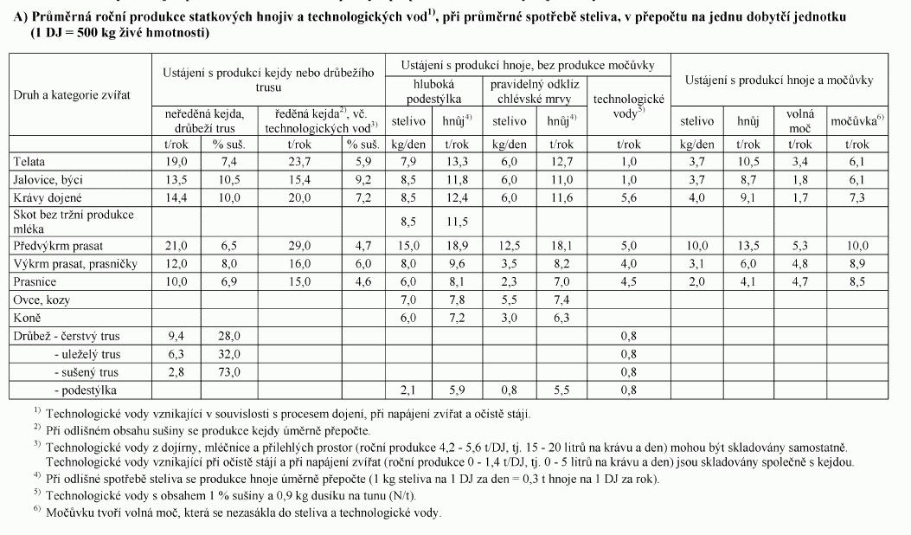

7) Uvedené hodnoty se použijí i pro prasničky po zapuštění.

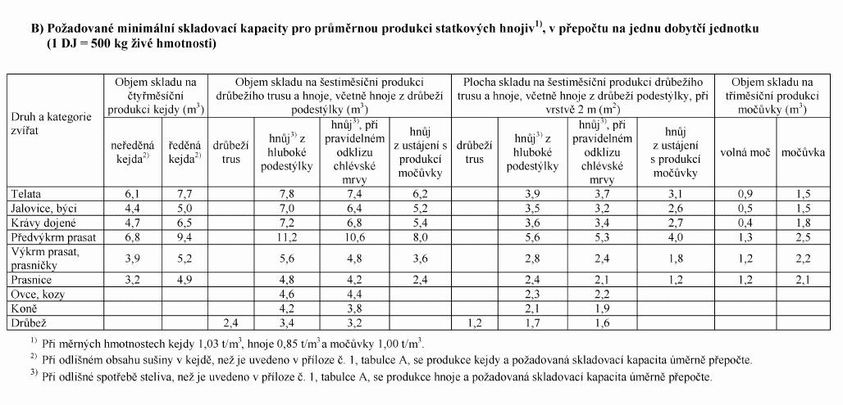

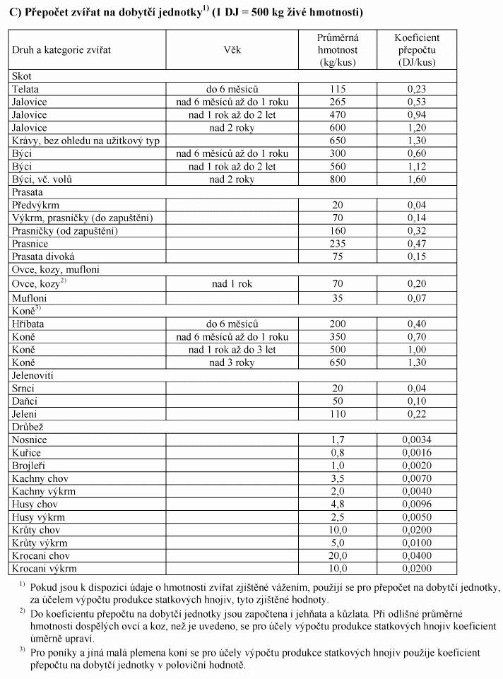

Příloha 2
Evidence o použití hnojiv, pomocných půdních látek, rostlinných biostimulantů, substrátů a upravených kalů
Povinné údaje:
a) identifikační údaje zemědělského podnikatele
1. jméno, popřípadě jména, příjmení, popřípadě dodatek odlišující osobu zemědělského podnikatele nebo druh podnikání, datum narození, identifikační číslo osoby, bylo-li přiděleno, a adresu místa podnikání, jde-li o fyzickou osobu, a
2. název nebo obchodní firmu, identifikační číslo osoby a adresu sídla, jde-li o právnickou osobu,
b) identifikační údaje vlastníka lesního pozemku,
c) identifikační údaje fyzické nebo právnické osoby provozující lesní výrobu,
d) číslo katastrálního území1),
e) číslo pozemku1), lesního pozemku (u lesního pozemku se uvede oddělení, porost, porostní skupina),
f) výměra pozemku, lesního pozemku (u lesního pozemku se uvede oddělení, porost, porostní skupina) v ha,
g) název plodiny2), druh, odrůda, užitkový směr3),
h) datum výsevu nebo sadby3),4),
i) datum sklizně nebo zapravení3),4),
j) plocha pěstované plodiny v ha3),
k) průměrný výnos plodiny - hlavní produkt v t/ha3),
l) druh hlavního produktu (zejména zrno, zelená hmota)3),
m) průměrný výnos plodiny - vedlejší produkt v t/ha3),
n) datum použití hnojiva, pomocné půdní látky, rostlinného biostimulantu, substrátu nebo upraveného kalu (datum zahájení pastvy nebo pobytu zvířat na zemědělské půdě),
o) datum zapravení hnojiva, pomocné půdní látky, rostlinného biostimulantu, substrátu nebo upraveného kalu (datum ukončení pastvy nebo pobytu zvířat na zemědělské půdě),
p) výměra hnojené plochy, pastvy nebo pobytu zvířat na zemědělské půdě v ha,
q) druh nebo název hnojiva nebo upraveného kalu - u pastvy nebo pobytu zvířat na zemědělské půdě se uvedou výkaly a moč, včetně druhu zvířat,
r) celková dávka hnojiva nebo upraveného kalu (t, kg, l), u upraveného kalu v přepočtu na 100 % sušinu,
s) průměrná dávka hnojiva nebo upraveného kalu (t/ha, kg/ha nebo l/ha), u upraveného kalu v přepočtu na 100 % sušinu, u pastvy nebo pobytu zvířat na zemědělské půdě počet DJ/ha5),
t) průměrný přívod živin v použitém hnojivu nebo upraveném kalu v kg/ha - N, P2O5, K2O, MgO, CaO, S,
u) název použitých pomocných půdních látek, rostlinných biostimulantů, substrátů, hnojiv se stopovými živinami a
v) průměrná dávka použitých pomocných půdních látek, rostlinných biostimulantů, substrátů a hnojiv se stopovými živinami (t/ha, kg/ha nebo l/ha).
Vysvětlivky:
1) Pokud je zemědělský podnikatel zařazen v registru půdy podle zákona č. 252/1997 Sb., o zemědělství, ve znění pozdějších předpisů, uvede v rubrice pro katastrální území číslo čtverce mapy a v rubrice pro pozemek zkrácený kód dílu půdního bloku.
2) U trvalých travních porostů se uvede pouze zemědělská kultura travní porost.
3) Údaje o pěstované plodině, výnosu hlavního (zrno, semeno, hlízy, bulvy) a vedlejšího produktu (sláma, nať, chrást) lze vést v samostatné evidenci.
4) V případě pěstování více plodin na stejné ploše v rámci pěstebního (hospodářského roku) roku, vedou se i údaje o datu výsevu a datu sklizně nebo zapravení.
5) Dobytčí jednotka (DJ) odpovídá 500 kg živé hmotnosti hospodářských zvířat.

2) Při společném skladování a následném použití směsi různých druhů statkových a organických hnojiv se pro výpočet přívodu živin použije vážený průměr podle množstevního zastoupení různých druhů ve směsi. Při zastoupení jednoho druhu hnojiva nad 80 % lze použít hodnotu pro tento převažující druh hnojiva.

Vysvětlivky:
1)

Příloha č. 7
Způsob a forma elektronického předávání evidence
1. Údaje jsou předávány v elektronické podobě formou automatizovaného datového výstupu. Elektronická aplikace ministerstva umožňuje předání automatizovaného datového výstupu prostřednictvím webové služby nebo manuálním nahráním tohoto výstupu. Detailní technický popis předávaných dat zveřejňuje ministerstvo prostřednictvím internetových stránek.
2. Struktura datového výstupu obsahuje
a) identifikační údaje předávaných dat
I. jednoznačný identifikátor subjektu - identifikační číslo (délka 8 znaků),
II. identifikace začátku období, za které jsou předávána data (datum ve formátu DD.MM.RRRR), a
III. identifikace konce období, za které jsou předávána data (datum ve formátu DD.MM.RRRR),
b) datovou větu s identifikací pěstovaných plodin obsahující
I. jednoznačný identifikátor pozemku, na kterém je pěstována plodina,
II. zkrácený kód dílu půdního bloku (podle označení v evidenci využití půdy podle uživatelských vztahů podle zákona o zemědělství),
III. čtverec dílu půdního bloku (podle označení v evidenci využití půdy podle uživatelských vztahů podle zákona o zemědělství),
IV. výměru pozemku (číselný údaj s přesností na dvě desetinná místa), v případě, že se v průběhu období výměra pozemku mění, uvádí se dílčí výměry se začátkem a koncem platnosti dílčí výměry,
V. údaje o pěstovaných plodinách na pozemku obsahující
1. jednoznačný identifikátor pěstování příslušné plodiny,
2. číselný identifikátor pěstované plodiny podle číselníku plodin zveřejněného ministerstvem způsobem umožňujícím dálkový přístup v elektronické aplikaci na webových stránkách ministerstva,
3. informaci o tom, zda pěstovaná plodina je víceletá,
4. informaci o tom, do jakého hospodářského roku náleží pěstování plodiny, nejedná-li se o víceletou plodinu,
5. datum výsevu, případně výsadby (datum ve formátu DD.MM.RRRR), a
6. datum ukončení pěstování plodiny (datum ve formátu DD.MM.RRRR),
c) datovou větu s údaji o sklizni pěstovaných plodin obsahující
I. jednoznačný identifikátor pěstování podle písmene b), k němuž se vztahuje údaj o sklizni,
II. číselný identifikátor hlavního produktu podle číselníku plodin zveřejněného ministerstvem způsobem umožňujícím dálkový přístup v elektronické aplikaci na webových stránkách ministerstva,
III. informaci o průměrném výnosu hlavního produktu na jednotku plochy vyjádřeného ve formě tuny na hektar (číselný údaj s přesností na tři desetinná místa),
IV. informaci o obsahu sušiny hlavního produktu v procentuálním vyjádření na celé číslo (nebude-li uveden obsah sušiny, pak se převezme pro účely výpočtu bilance živin hodnota obsahu sušiny podle přílohy č. 6 k této vyhlášce),
V. číselný identifikátor vedlejšího produktu podle číselníku produktů zveřejněného ministerstvem způsobem umožňujícím dálkový přístup v elektronické aplikaci na webových stránkách ministerstva,
VI. informaci o průměrném výnosu vedlejšího produktu na jednotku plochy vyjádřeného ve formě tuny na hektar (číselný údaj s přesností na tři desetinná místa) a
VII. informaci o obsahu sušiny vedlejšího produktu v procentuálním vyjádření na celé číslo (nebude-li uveden obsah sušiny, pak se převezme pro účely výpočtu bilance živin hodnota obsahu sušiny podle přílohy č. 6 k této vyhlášce),
d) datovou větu s identifikací jednotlivého použití hnojiv, pomocných půdních látek, rostlinných biostimulantů, substrátů a upravených kalů obsahující
I. jednoznačný identifikátor pěstování podle písmene b), k němuž se vztahuje údaj o aplikaci hnojiva,
II. datum použití hnojiva (datum ve formátu DD.MM.RRRR),
III. datum zapravení hnojiva (datum ve formátu DD.MM.RRRR),
IV. číselný identifikátor cílové plodiny podle číselníku plodin zveřejněného ministerstvem způsobem umožňujícím dálkový přístup v elektronické aplikaci na webových stránkách ministerstva,
V. výměru plochy, na které bylo použito hnojivo (číselný údaj s přesností na dvě desetinná místa),
VI. číselný identifikátor hnojiva podle registru hnojiv zveřejněného ministerstvem způsobem umožňujícím dálkový přístup v elektronické aplikaci na webových stránkách ministerstva (nepovinný údaj),
VII. název hnojiva (textový údaj odpovídající názvu hnojiva),
VIII. informaci o množství použitého hnojiva (číselný údaj s přesností na tři desetinná místa),
IX. měrnou jednotku použitého hnojiva (t, kg, l),
X. informaci o přívodu dusíku (N) v kg/ha, uvádí se, jen pokud nebude uveden identifikátor hnojiva podle registru hnojiv (číselný údaj s přesností na tři desetinná místa),
XI. informaci o přívodu fosforu (P)1) v kg/ha, uvádí se, jen pokud nebude uveden identifikátor hnojiva podle registru hnojiv (číselný údaj s přesností na dvě desetinná místa),
XII. informaci o přívodu draslíku (K)1) v kg/ha, uvádí se, jen pokud nebude uveden identifikátor hnojiva podle registru hnojiv (číselný údaj s přesností na dvě desetinná místa),
XIII. informaci o přívodu hořčíku (Mg)1) v kg/ha, uvádí se, jen pokud nebude uveden identifikátor hnojiva podle registru hnojiv (číselný údaj s přesností na dvě desetinná místa),
XIV. informaci o přívodu vápníku (Ca)1) v kg/ha, uvádí se, jen pokud nebude uveden identifikátor hnojiva podle registru hnojiv (číselný údaj s přesností na dvě desetinná místa),
XV. informaci o přívodu síry (S)1) v kg/ha, uvádí se, jen pokud nebude uveden identifikátor hnojiva podle registru hnojiv (číselný údaj s přesností na dvě desetinná místa),
XVI. informaci, zda bylo hnojivo použito za účelem podpory rozkladu slámy (ve formátu uvedení písmene A, pro ANO a N pro NE),
XVII. údaje o použití upravených kalů v přepočtu na 100% sušinu a
XVIII. údaje o použití pomocných půdních látek, rostlinných biostimulantů a substrátů,
e) datovou větu s identifikací pastvy hospodářských zvířat obsahující
I. jednoznačný identifikátor pozemku podle písmene b), k němuž se vztahuje údaj o pastvě, přičemž záznam o pastvě lze vztáhnout k více pozemkům současně,
II. datum zahájení pastvy,
III. datum ukončení pastvy,
IV. informaci o druhu hospodářských zvířat podle číselníku druhů zvířat zveřejněného ministerstvem způsobem umožňujícím dálkový přístup v elektronické aplikaci na webových stránkách ministerstva,
V. průměrný počet pasených dobytčích jednotek,
VI. počet hodin pastvy - neuvádí se, pokud jsou zvířata pasena celý den, a
VII. výměru plochy, na které byla prováděna pastva zvířat v příslušném období.
Vysvětlivka:
1) V případě uvedení obsahu živin ve hnojivu v oxidové nebo uhličitanové formě se přívod živin ve formě prvků zjistí podle následujícího přepočtu: P = P2O5 x 0,436, K = K2O x 0,830, Ca = CaO x 0,715, Ca = CaCO3 x 0,400, Mg = MgO x 0,603, Mg = MgCO3 x 0,288, S = SO42- x 0,333.
1) Směrnice Rady 91/676/EHS ze dne 12. prosince 1991 o ochraně vod před znečištěním dusičnany ze zemědělských zdrojů.
3) Nařízení vlády č. 262/2012 Sb., o stanovení zranitelných oblastí a akčním programu, ve znění pozdějších předpisů.
4) Nařízení vlády č. 73/2023 Sb., o stanovení pravidel podmíněnosti plateb zemědělcům, ve znění pozdějších předpisů.
5) Vyhláška č. 309/2021 Sb., o odběrech a chemických a biologických rozborech vzorků hnojiv.
6) § 3a zákona č. 252/1997 Sb., o zemědělství, ve znění pozdějších předpisů.
7) § 9 odst. 3 písm. b) a c) nařízení vlády č. 262/2012 Sb., o stanovení zranitelných oblastí a akčním programu, ve znění pozdějších předpisů.

